12.3L
 | โครงการสอบเทียบอาคารชลประทาน
 | สำนักบริหารจัดการน้ำและอุทกวิทยา กรมชลประทาน
 | (งบประมาณเงินทุนหมุนเวียนเพื่อการชลประทาน ปี 2558)

1 | ข้อมูลทางกายภาพ
 | 1.1 ข้อมูลระบบส่งน้ำที่ตั้งของอาคาร
 | - ข้อมูลทั่วไปของอาคาร |  | ทรบ.ปากคลองซอย 12.3 L |  |  |  | อาคาร
 | - โครงการ |  | โครงการส่งน้ำและบำรุงรักษา กิ่วลม-กิ่วคอหมา
 | - ตำแหน่งที่ตั้ง กม. |  | 12+341 |  |  |  | คลองสายใหญ่
 | อำเภอ |  | เมือง |  |  |  | จังหวัด | ลำปาง
 | - พิกัด |  | N 18º26'00.9'' |  | E 099º36'12.8''
 | - ลักษณะคลอง |  | ÿ คลองดิน |  | ÿ คลองดาดคอนกรีต

 | 1.2 ข้อมูลอาคาร
 | - ชื่ออาคาร
 | - ประเภทบาน ÿ ประตูระบายน้ำบานตรง (Sluice gate) |  |  |  |  | 3 | บาน
 |  |  | ขนาดบาน | กว้าง |  | 1.50 | เมตร
 |  |  |  | สูง |  | 1.50 | เมตร
 | - ระดับพื้น Inlet |  |  |  |  | - | เมตร (ร.ท.ก.)
 | - ระดับพื้น Outlet |  |  |  |  | - | เมตร (ร.ท.ก.)
 | - ระดับพื้นธรณีอาคาร |  |  |  |  | 0.10 | เมตร (ร.ส.ม.)
 | - ปริมาณน้ำไหลผ่านสูงสุด |  |  |  |  | - | ลูกบาศก์เมตร/วินาที
 | - รัศมีความโค้งของบาน (สำหรับบานโค้ง) |  |  |  |  | - | เมตร

 | 1.3 รูปภาพอาคารชลประทาน
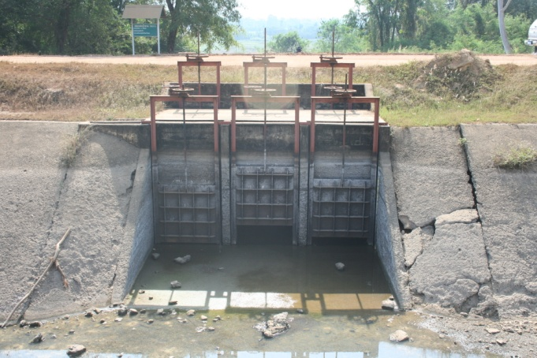

2 | ข้อมูลการสอบเทียบอาคารชลประทาน
 | ÿ ประตูระบายน้ำบานตรง (Sluice gate)
 | ÿ การไหลแบบอิสระ (Free flow)
 | สูตรการคำนวนสอบเทียบอาคาร

 | เมื่อ | Q = ปริมาณน้ำผ่านอาคาร (ลบ.ม./วินาที)
 |  | C = สัมประสิทธิ์ปริมาณน้ำเมื่อการไหลเป็นแบบอิสระ
 |  | L = ความกว้างของช่องประตูระบาย (เมตร)
 |  | Go = การเปิดบาน (เมตร)
 |  | H = ระดับน้ำด้านหน้าประตู - ระดับน้ำด้านท้ายประตู (เมตร)
 |  | g = ความเร่งเนื่องจากแรงโน้มถ่วง (เมตร/วินาที)

ที่ | ระดับน้ำ | ระดับ | H |  | ระยะเปิดบาน | Q | H/Go | Cd
 | ด้านเหนือน้ำ | ธรณี |  |  | (Go)
 | ม.(รทก./รสม.) | ม.(รทก./รสม.) |  |  | ม. | ลบ.ม./วินาที
1 | 1.87 | 0.10 | 1.77 | 5.8930 | 0.45 | 1.587 | 3.933 | 0.133
2 | 1.88 | 0.10 | 1.78 | 5.9096 | 0.35 | 1.259 | 5.086 | 0.135
3 | 1.90 | 0.10 | 1.80 | 5.9427 | 0.25 | 0.874 | 7.200 | 0.131
4 | 1.92 | 0.10 | 1.82 | 5.9757 | 0.15 | 0.412 | 12.133 | 0.102

สอบเทียบอาคาร ทรบ.ปากคลองซอย 12.3L โครงการ ส่งน้ำและบำรุงรักษา กิ่วลม-กิ่วคอหมา

3 | ข้อมูลการเปิดบานในระดับต่างๆ

ที่ | ระดับน้ำ | ระดับธรณี | H | ระยะเปิดบาน | H/Go | Cd | ปริมาณน้ำไหลผ่าน
 | ด้านเหนือน้ำ |  |  | (Go)
 | ม.(รทก./รสม.) | ม.(รทก./รสม.) |  | ม. |  |  | ลบ.ม./วินาที
1 | 1.87 | 0.10 | 1.77 | 0.45 | 3.933 | 0.138 | 1.6465
2 | 1.88 | 0.10 | 1.78 | 0.35 | 5.086 | 0.133 | 1.2402
3 | 1.90 | 0.10 | 1.80 | 0.25 | 7.200 | 0.125 | 0.8329
4 | 1.92 | 0.10 | 1.82 | 0.15 | 12.133 | 0.104 | 0.4209

หมายเหตุ สามารถนำไปใช้คำนวณในการยกบานระบายที่ระดับต่างๆ โดยป้อนข้อมูลระดับด้านเหนือน้ำและระดับที่ต้องการยกบาน
 | จะสามารถทราบปริมาณน้ำไหลผ่านอาคารได้ (กรอกข้อมูลในช่องว่างเท่านั้น ยกเว้นช่องสีทึบ)

